個人申込書
土曜説明会 参加個人申込票 締切： 開催日前の水曜日
①名前（漢字）： | ②名前(カナ）：
③性別： 男 ・ 女 | ④所属等： （ ）中学校
 | 中３ ・ 保護者 ・ その他
⑤参加日： 月 日（ ） | ⑥時間帯： 午前 ・ 午後
⑦興味がある科・コース： | ⑧来校手段： 徒歩 ・ 自転車 ・ 車（駐車要）
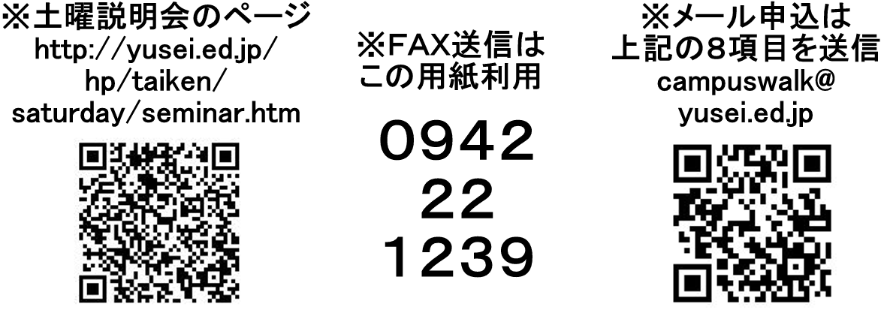
普通科(特選・特進・進学) ・ ドリーム
機械 ・ 航空ビジネス ・ 自動車エンジニア
土木 ・ 情報技術
◆備考

土曜説明会 参加個人申込票 締切： 開催日前の水曜日
①名前（漢字）： | ②名前(カナ）：
③性別： 男 ・ 女 | ④所属等： （ ）中学校
 | 中３ ・ 保護者 ・ その他
⑤参加日： 月 日（ ） | ⑥時間帯： 午前 ・ 午後
⑦興味がある科・コース： | ⑧来校手段： 徒歩 ・ 自転車 ・ 車（駐車要）
普通科(特選・特進・進学) ・ ドリーム
機械 ・ 航空ビジネス ・ 自動車エンジニア
土木 ・ 情報技術
◆備考

